工作表1
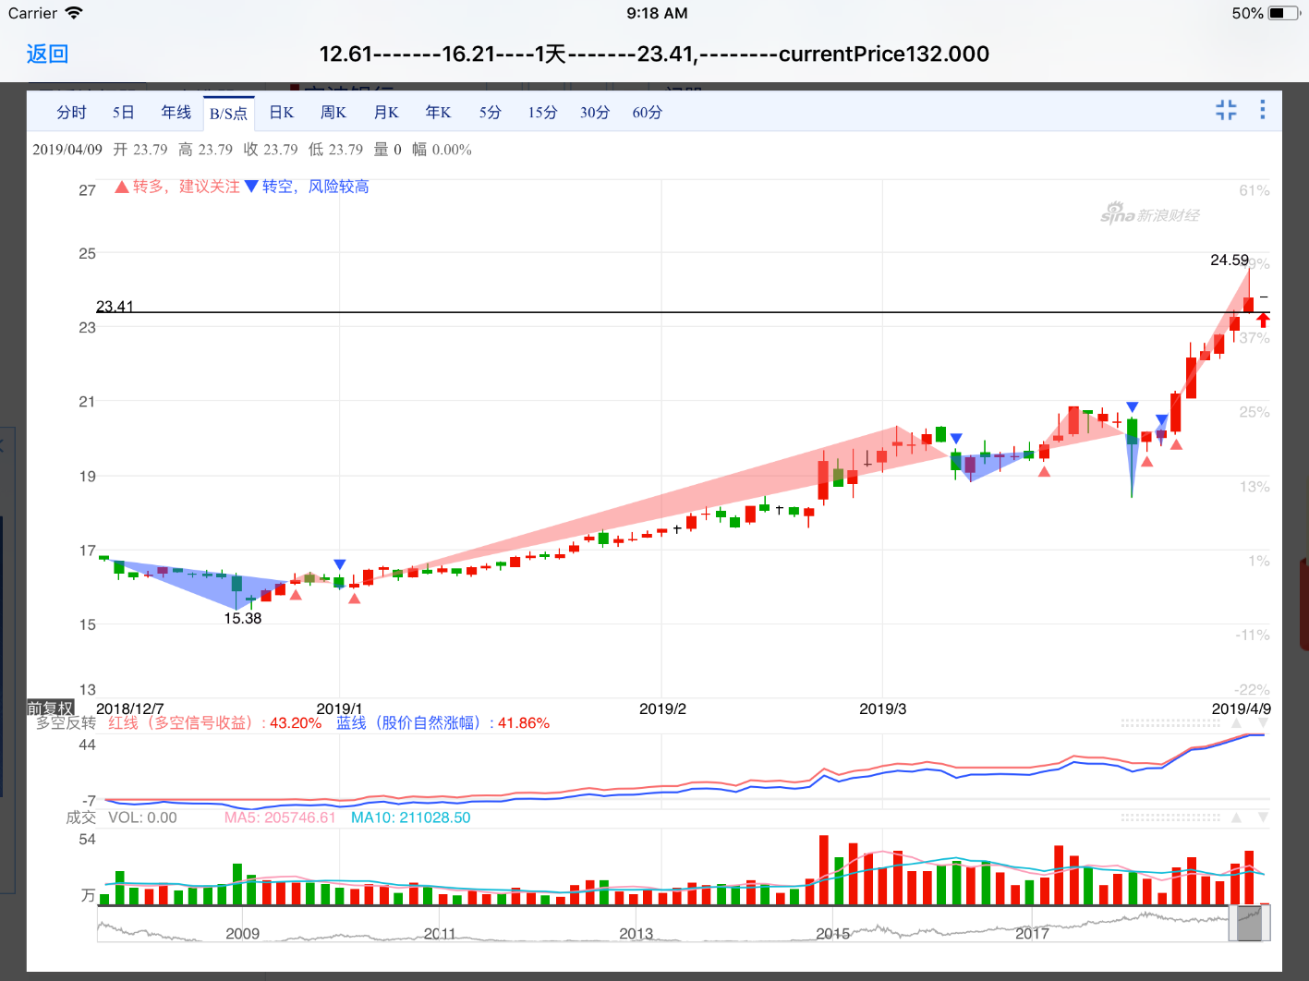

就形态而言，该转债形态很好。 强转也就刚刚一天。。。 这组里面不应该条最低的，而是形态最好的，最优增长潜力的！！！ 有望做出三一转债的行情！
 | 建仓 观察 160出？
 |  | 回调到建仓线一下则加仓。

 |  | 策略，不断打磨出来的。。。

 |  |  | 触发强赎第一天的最好的形态。

